Formular
Bestellformular für schraubbare Bewehrungsanschlüsse |  |  |  |  |  |  |  |  |  |  |  |  | PYRABAR® |  |  | Standard-Sortiment
 |  |  |  |  |  |  |  |  |  |  |  |  |  |  |  | - Die im Standard-Sortiment angegebene Längen sind ab Produktion verfügbar. Abweichende Masse auf Anfrage.
Bauingenieur |  |  |  |  |  |  |  |  |  | Liste-Nr |  |  |  | Seite |  | - Beachten Sie die Mindestabmessungen gemäss unserer technischen Dokumentation.
 |  |  |  |  |  |  |  |  |  |  |  |  |  | 1 |  | - Bei Sonderlängen oder anderen Geometrien, senden Sie uns das Formular sicherheitshalber zur Kontrolle der Machbarkeit.
 |  |  |  |  |  |  |  |  |  |  |  |  |  |  |  | - Bei Sondertypen senden Sie uns bitte eine Zeichung zur Genehmigung.
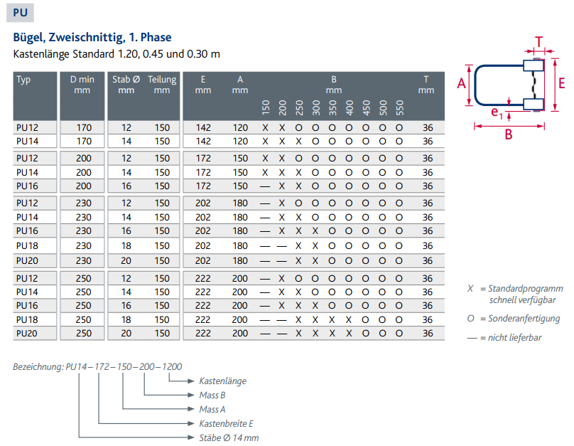
Bauobjekt |  |  |  |  |  |  |  |  |  | Plan-Nr |  |  |  |  |  | - Die Zellen | müssen ausgefüllt sein!
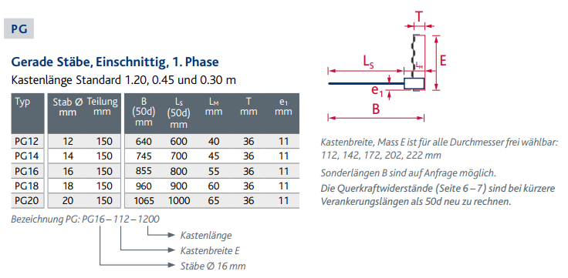
Bauteil
Lieferadresse |  |  |  |  |  |  |  |  |  | Datum |  |  | gez. | geprüft

Bauunternehmer |  |  |  |  |  |  |  |  |  | Liefertermin

Grundelemente, mit PYRAX®-Blech |  |  |  |  |  |  |  |  |  | Anschlussstäbe
Pos. | Typ |  | Breite | Stablängen |  |  |  | Kasten Länge |  | Pos. |  |  | Stablängen |  | Anz.
 |  | d | E | A | A1 | A2 | B |  | Anz. |  | Typ | d | A | C
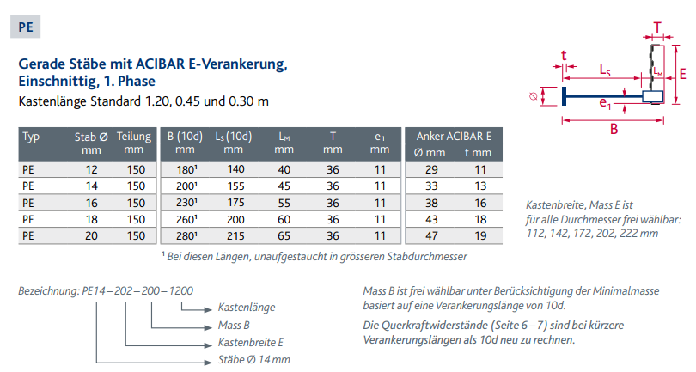
 |  | [mm] | [mm] | [mm] | [mm] | [mm] | [mm] | [m] | [St] |  |  | [mm] | [mm] | [mm] | [St]

1 |  |  |  |  |  |  |  |  |  | 11

2 |  |  |  |  |  |  |  |  |  | 12

3 |  |  |  |  |  |  |  |  |  | 13

 |  |  |  |  |  |  |  |  |  |  |  |  |  |  |  |  |  | Anschlussstäbe (2. Etappe)
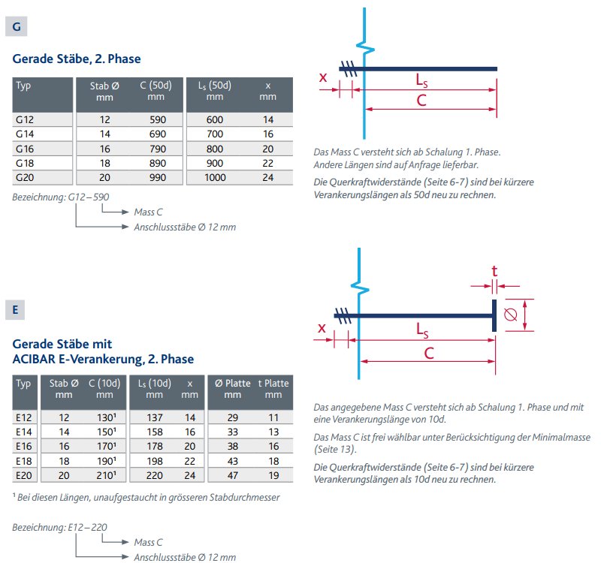
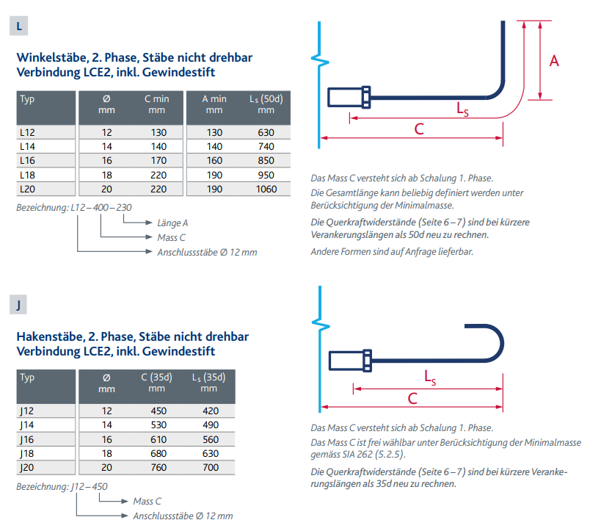
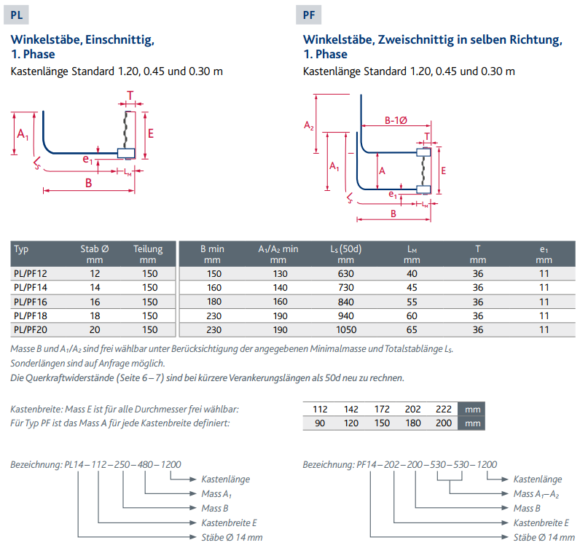

 |  |  |  |  |  |  |  | Total St: | 0 |  |  |  |  | Total St: | 0

Bemerkungen

 |  |  |  |  |  |  |  |  |  |  |  |  |  |  | 09.2025/HS/ gg
 |  |  |  |  |  |  | Bestellung an:
 |  |  |  |  |  |  | sales@bewehrungen.ch

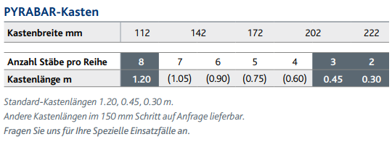

Beispiel
Bestellformular für schraubbare Bewehrungsanschlüsse |  |  |  |  |  |  |  |  |  |  |  |  | PYRABAR® |  |  | Standard-Sortiment
 |  |  |  |  |  |  |  |  |  |  |  |  |  |  |  | - Die im Standard-Sortiment angegebene Längen sind ab Produktion verfügbar. Abweichende Masse auf Anfrage.
Bauingenieur |  |  |  |  |  |  |  |  |  | Liste-Nr |  |  |  | Seite |  | - Beachten Sie die Mindestabmessungen gemäss unserer technischen Dokumentation.
 |  |  |  |  |  |  |  |  |  |  |  |  |  | 1 |  | - Bei Sonderlängen oder anderen Geometrien, senden Sie uns das Formular sicherheitshalber zur Kontrolle der Machbarkeit.
Beispiel
 |  |  |  |  |  |  |  |  |  |  |  |  |  |  |  | - Bei Sondertypen senden Sie uns bitte eine Zeichung zur Genehmigung.
Bauobjekt |  |  |  |  |  |  |  |  |  | Plan-Nr
Bauteil
Lieferadresse |  |  |  |  |  |  |  |  |  | Datum |  |  | gez. | geprüft

Bauunternehmer |  |  |  |  |  |  |  |  |  | Liefertermin

Grundelemente, mit PYRAX®-Blech |  |  |  |  |  |  |  |  |  | Anschlussstäbe
Pos. | Typ |  | Breite | Stablängen |  |  |  | Kasten Länge |  | Pos. |  |  | Stablängen |  | Anz.
 |  | d | E | A | A1 | A2 | B |  | Anz. |  | Typ | d | A | C
 |  | [mm] | [mm] | [mm] | [mm] | [mm] | [mm] | [m] | [St] |  |  | [mm] | [mm] | [mm] | [St]

1 | PG | 12 | 112 |  |  |  | 640 | 1.20 | 5 | 11 | G | 12 |  | 590 | 40

2 | PE | 14 | 142 |  |  |  | 200 | 0.45 | 4 | 12 | G | 14 |  | 690 | 12

3 | PL | 16 | 172 |  | 580 |  | 220 | 0.30 | 3 | 13 | L | 16 | 520 | 270 | 6

4 | PF | 18 | 202 | 180 | 730 | 730 | 230 | 1.20 | 2 | 14 | LS | 18 | 1000 | 350 | 32

5 | PU | 20 | 222 | 200 |  |  | 300 | (0,90) | 1 | 15 | E | 20 |  | 250 | 24

6 | PUS | 18 | 222 | 200 |  |  | 480 | 1.20 | 2 | 16 | GS | 18 |  | 1500 | 32
Beispiel
 |  |  |  |  |  |  |  |  |  |  |  |  |  |  |  |  | Anschlussstäbe (2. Etappe)

Für die Spezialtypen PGS, PLS, PFS, PES, PUS, LS muss eine Zeichnung zur Genehmigung zugestellt werden!
 |  |  |  |  |  |  |  | Total St | 17 |  |  |  |  | Total St: | 146

Bemerkungen

 |  |  |  |  |  |  |  |  |  |  |  |  |  |  | 09.2025/HS/ gg
 |  |  |  |  |  |  | Bestellung an:
 |  |  |  |  |  |  | sales@bewehrungen.ch

